問題点１
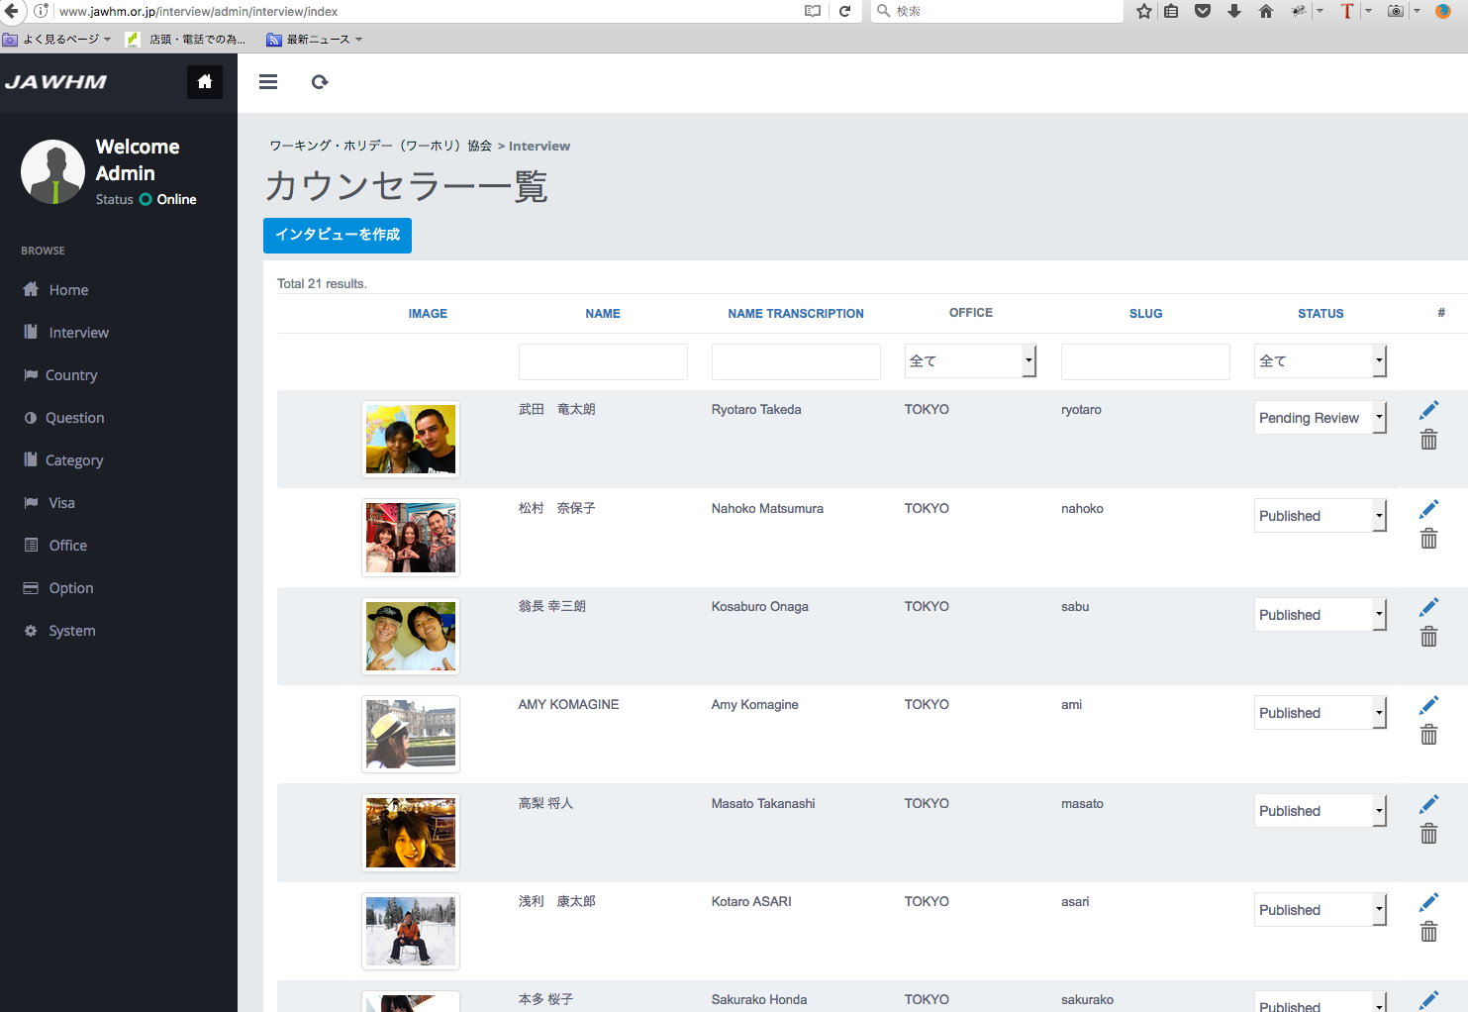

順番の変更ができません。
http://www.jawhm.or.jp/interview/admin/interview/index

問題点２
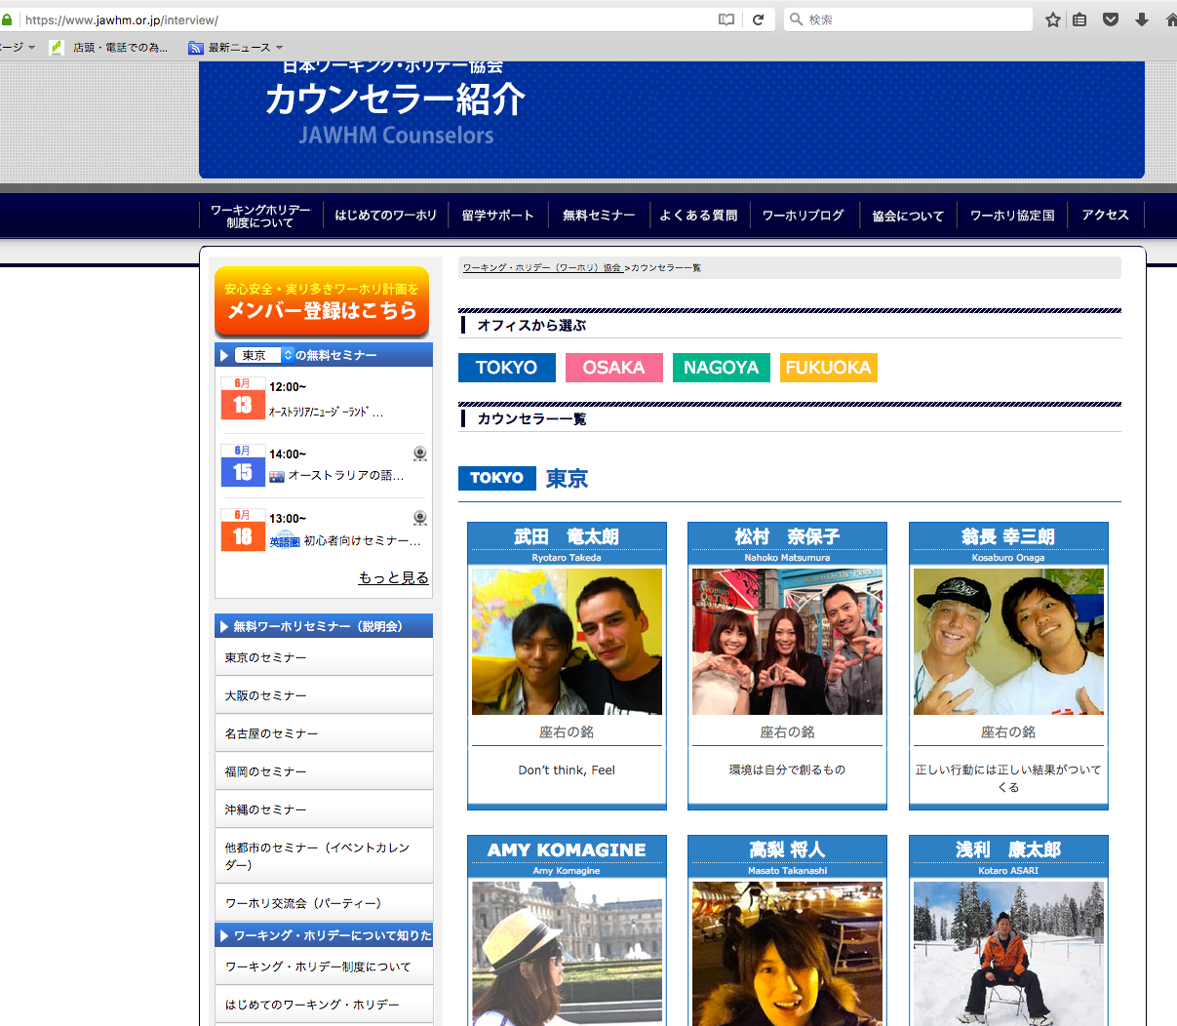

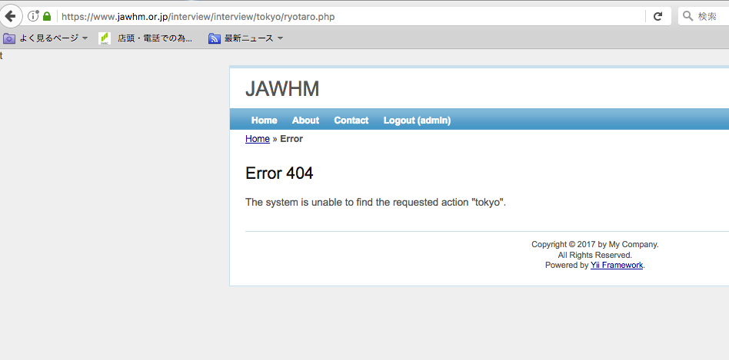

新しいスタッフをクリックすると、エラー画面が表示されます

修正
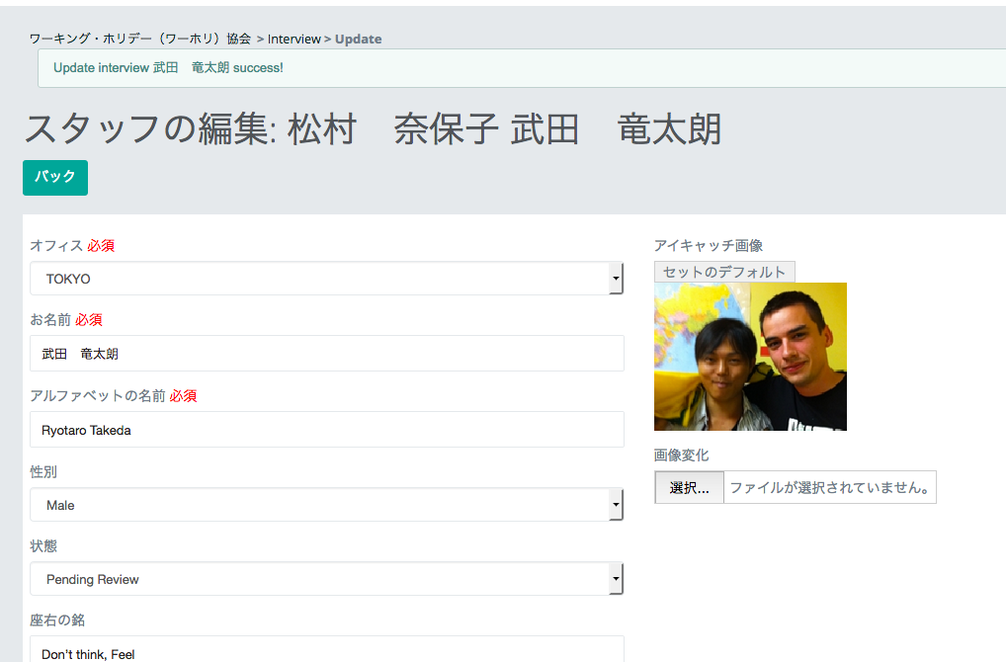

削除

ここの文字は不要です。削除してください。
http://www.jawhm.or.jp/interview/admin/interview/update/id/43/id_office/1

